Sheet1
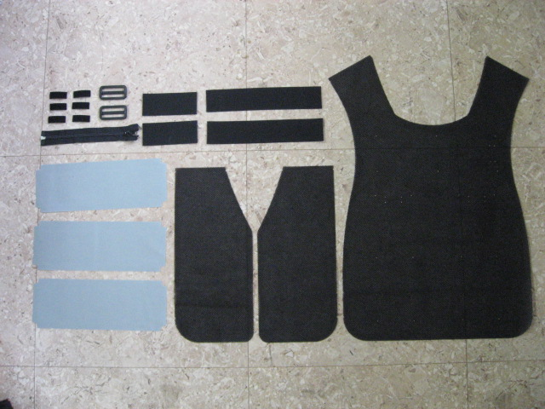
 | №７１７０ＤＸ 作業標準書 |  |  | 管理番号 | ZIQE-08-00
 |  |  |  | ﾍﾟｰｼﾞ | 1
【使用部材】
１）メッシュ生地 前身ごろ ２枚
２）メッシュ生地 後身ごろ １枚
３）保冷材用ポケット 生地 ３枚
４）調節ベルト(50㎜幅) ２５０㎜カット×２本
５）調節ベルト(50㎜幅) １２０㎜カット×２本
６）日の字送り(50㎜幅) ２個
７）フリーマジック ４０㎜カット×６本
８）ファスナーオープン（２０cm）
９）バイヤステープ（綾織りテープ）
１０）№７１７０DXネーム
１１）ﾀﾞｲﾔﾌｪｻﾞｰ スパンミシン糸＃２０ 黒・Sｸﾞﾚｰ
【組立縫製手順】
①保冷材用ポケットの端を折り返し縫製 |  |  | ②保冷材用ポケットにフリーマジックを縫製する。
角に合わせて折り返し縫製する。
（Ｖカットがある方を折り返す。）
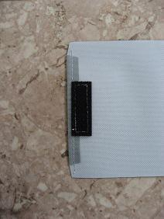
Ｖカット部分に合わせてフリーマジックを
縫製する。

③メッシュ後身ごろにフリーマジックを取り付け縫製する。
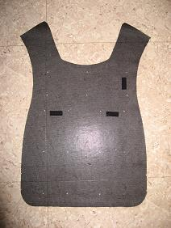
 |  |  | ⑤メッシュ後身ごろにポケットを取り付け縫製する。
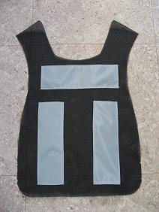

縦

横
横

４ヶ所の穴に合わせ縫製。
（拡大図）

④ポケットの端を折り返す。
角に合わせて折り返す。（３ヶ所）
４ヶ所の穴に合わせ縫製。
※注意事項※
1)位置は４ヶ所の穴と先に取り付けたフリー
マジックに合わせる。
2)ポケット入り口は縫製しない。
3)縫製のスタートとゴール位置は返し縫いをする。

 | №７１７０ＤＸ 作業標準書 |  |  | 管理番号 | ZIQE-08-00
 |  |  |  | ﾍﾟｰｼﾞ | 2
⑥日の字送りにベルトを取り付け縫製する。 |  |  | ⑦前身ごろ、後身ごろの横Vカット部分にベルトを
（２本作成する。） |  |  | 取り付け縫製する。
３cm
 |  |  | 前身ごろには日の字送りが付いた方を取り付ける。
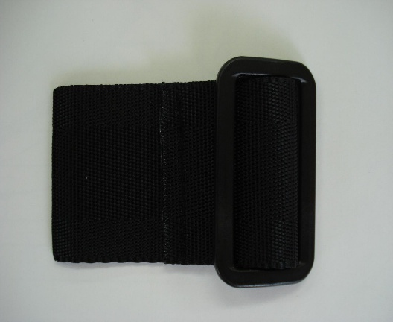
 |  |  | 後見ごろは250㎜にカットしたベルトを取り付ける。
 |  |  | 前身ごろ、後身ごろ共に裏側に取り付ける。
 |  |  | 取り付ける向きは下図参照。
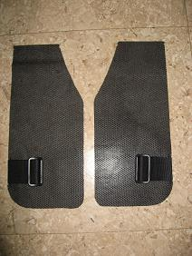
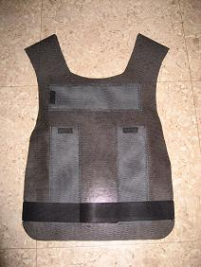

⑧前身ごろ、後身ごろの肩部分を合わせ
縫製する。
裏側どおし合わせて縫製する。
肩部分を合わせて縫製した後に折り返し
前身ごろ
部分が出ないようにする為、折り返し部分
後身ごろ
を縫製する。
後身ごろ側に縫製する。
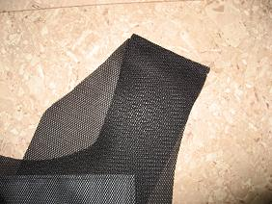
 |  |  | ⑨全周バイヤステープを巻く。
 |  |  | スタート、ゴール地点は後身ごろのベルト部分。
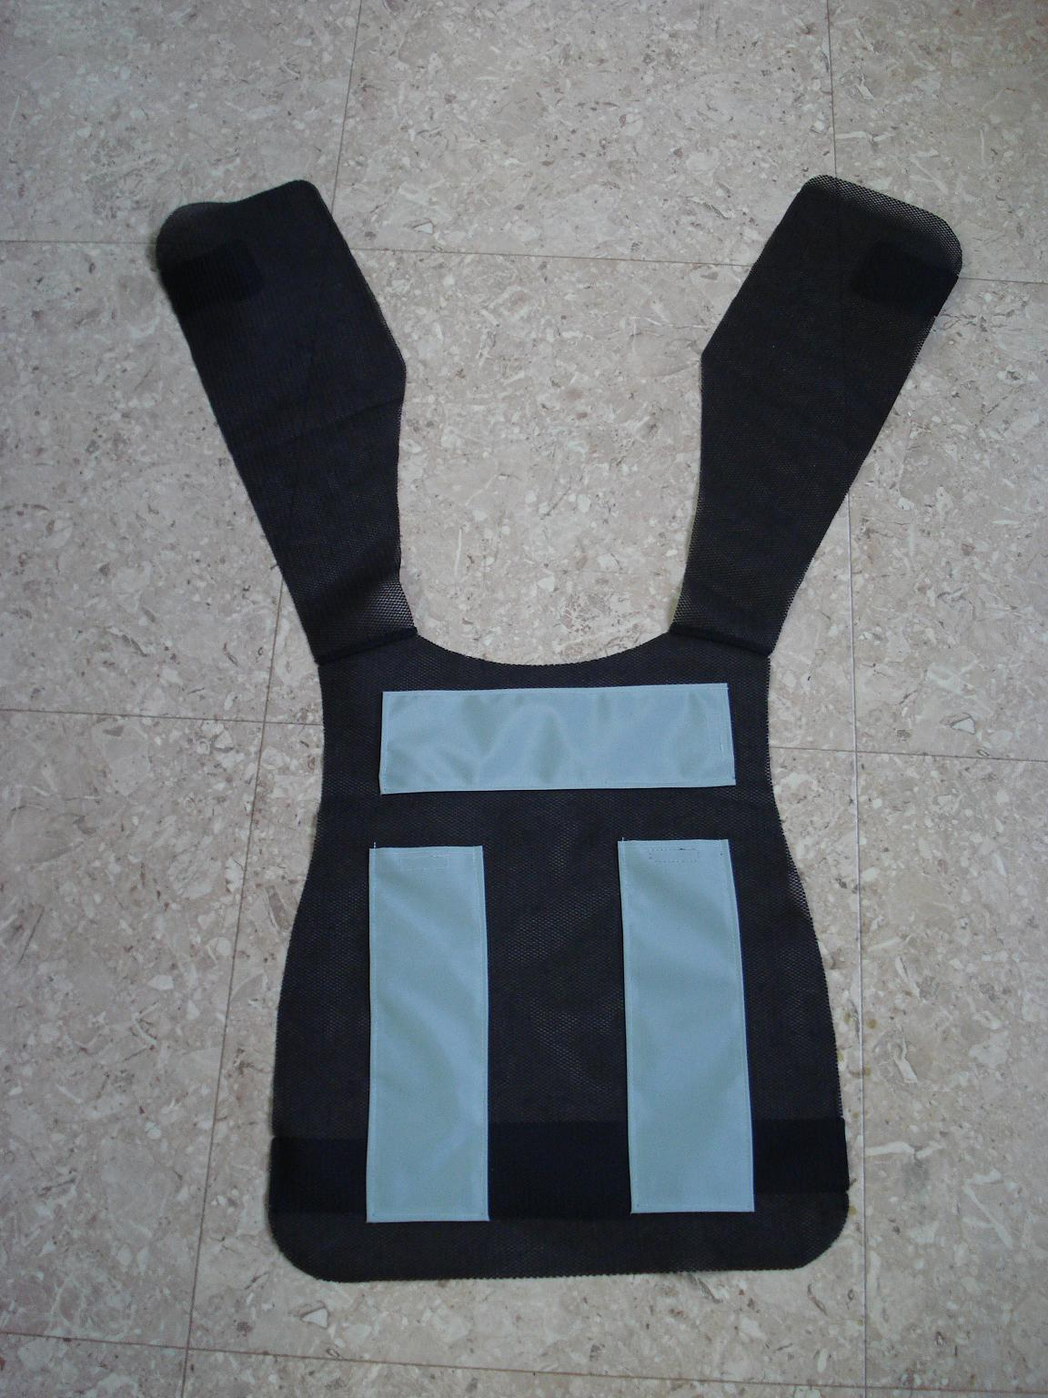

⑩バイヤステープを巻いた後、各ベルトを
折り返し縫製する。

後身ごろ側
前身ごろ側

V印切り込みの中心にﾈｰﾑの中心を縫製する。

 | №７１７０ＤＸ 作業標準書 |  |  | 管理番号 | ZIQE-08-00
 |  |  |  | ﾍﾟｰｼﾞ | 3
⑪前身ごろにファスナーを取り付け縫製する。 |  |  | ⑫ベルトを日の字に通す。
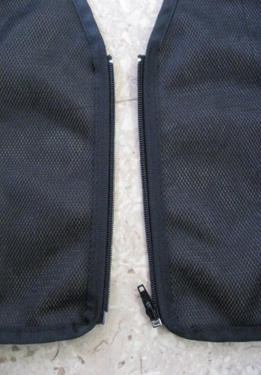
 |  |  | 通し方については下図参照。
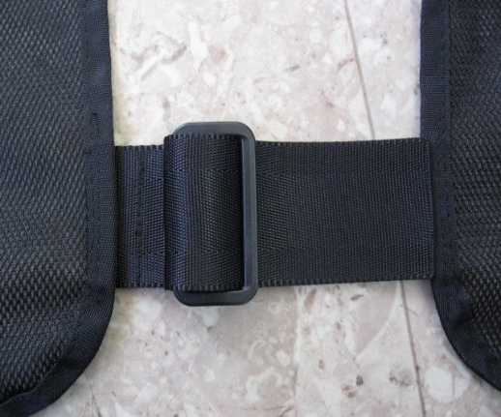

前身ごろ側
後身ごろ側

⑬完成
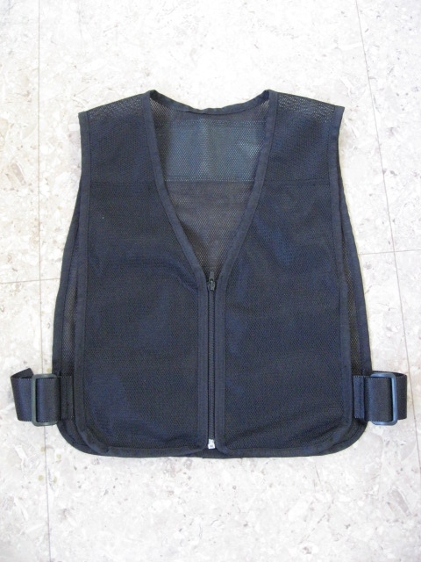
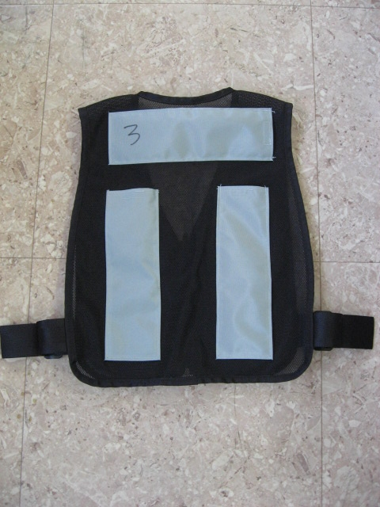

前
後

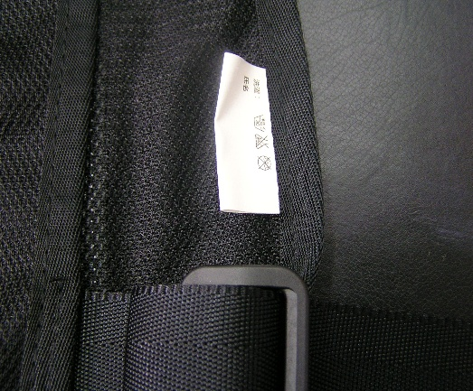

 |  | ネームが縫製されている事。

 |  |  | 0

